2026_BRM329
 | 2026 |  |  |  |  |  |  |  | ver.2.0.0
 | BRM329近畿200km守口_のぼらないブルべ_Reverse_春 |  |  |  |  |  |  |  | 2026-03-23 | 18:01:00
No | 形状 | 信号 | ポイント | 標識 | ポイント までの 道路 | ポイント までの 区間距離 | 累計 距離 | 区間後 進路 | 備考 | チェック 間距離
1 |  |  | スタート たきい公園 |  |  | 0.0 | 0.0 | 直進 | 04:20 受付開始 04:40 ブリーフィング 04:50 装備チェック 05:00 スタート(有人受付) 05:00スタート基準 | 0.0
2 | ┳ |  |  |  |  | 0.05 | 0.05
3 | ╋ | S |  |  |  | 0.05 | 0.10 |  | 一方通行道路逆走(自転車を除く)、キープレフト
4 | ╋ | S | 太子橋 |  |  | 0.30 | 0.40
5 | ┏ |  |  |  |  | 0.4 | 0.8 | 道なり
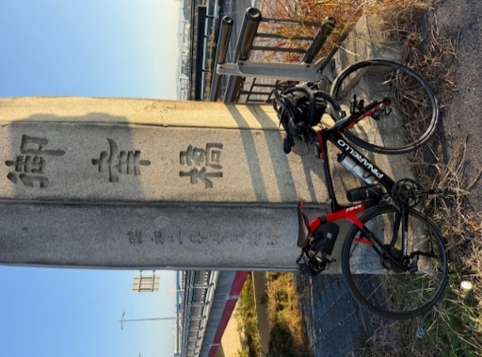
6 | Y |  |  |  |  | 0.2 | 1.0 |  | 側道のゲートをくぐり淀川左岸堤防へ坂を上る
7 | ʎ |  |  |  |  | 0.05 | 1.05 |  | 左Uターンして河川敷へ
8 | ʎ |  |  |  |  | 0.05 | 1.10 |  | 右Uターンして河川敷道路へ
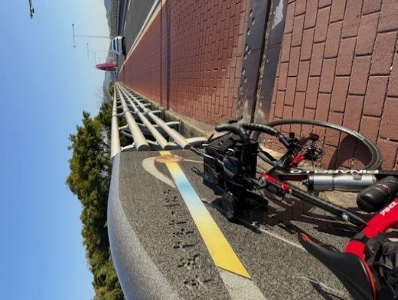
9 | I |  |  |  | 淀川左岸CR |  | 1.1 |  | 淀川河川敷を通るルートです。 (信号、車の通行は無いですが多数の自転車ゲートが有ります、自転車ゲートはフレームやディレーラーを傷付けることが有ります、歩行者優先で注意して通行ください、基本は押し歩きでゆっくりと。)
10 | ╋ | S | PC１ 御幸橋①(ごこうばし) フォトコントロール |  | 淀川左岸CR | 23.8 | 24.9 | 左側 | フォトコントロール 自転車と背景を撮影 参考タイム 7:15 | 24.9 | ⇒
11 | ╋ |  | PC２ 山城大橋 フォトコントロール |  | 木津川CR (京奈和自転車道) | 13.1 | 38.0 | 左側 | フォトコントロール 自転車と背景を撮影 参考タイム 7:54 折り返し地点右折400m先にﾌｧﾐﾘｰﾏｰﾄ京田辺草内店あり | 13.1 | ⇒ | ⇒ | ⇒ | ⇒
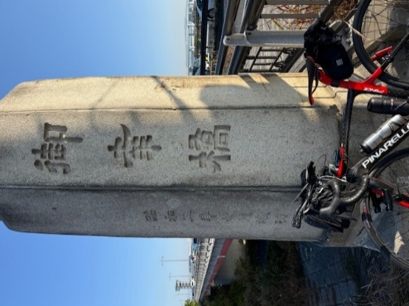
12 | ╋ | S | PC３ 御幸橋②(ごこうばし) フォトコントロール |  | 木津川CR (京奈和自転車道) | 13.1 | 51.1 | 右側 | フォトコントロール 自転車と背景を撮影 参考タイム 8:33 | 13.1 | ⇒
13 | ╋ | S |  |  | F13 | 0.7 | 51.8
14 | Λ |  |  |  | 鴨川左岸CR (京奈和自転車道) | 0.2 | 52.0 |  | 道なり鋭角に右折
15 | ʎ |  |  |  | 鴨川左岸CR (京奈和自転車道) | 2.0 | 54.0 |  | 土手から河川敷へ
16 | П |  |  |  | 鴨川左岸CR (京奈和自転車道) | 0.1 | 54.1 |  | 道なり右カーブ
17 | Y |  |  |  | 鴨川左岸CR (京奈和自転車道) | 7.1 | 61.2 |  | 土手にのぼる
18 | ┣ |  |  |  | 鴨川左岸CR (京奈和自転車道) | 0.2 | 61.4 |  | 土手から下って一般道に合流、高架をくぐる
19 | ┫ |  |  |  |  | 0.5 | 61.9 |  | 左折し武田橋渡る
20 | ┳ |  |  |  |  | 0.1 | 62.0 |  | 右折し堤防道路へ入る
21 | ʎ |  |  |  |  | 0.5 | 62.5
22 | П |  |  |  |  | 0.1 | 62.6
23 | ʎ |  |  |  | 鴨川右岸CR (京奈和自転車道) | 3.0 | 65.6 |  | 左Uターンして塩小路橋へ上る
24 | ╋ |  |  |  | 鴨川右岸CR (京奈和自転車道) | 0.1 | 65.7 |  | 歩道のまま左折し塩小路橋渡る
25 | ╋ |  |  |  |  | 0.1 | 65.8
26 | П |  |  |  |  | 0.2 | 66.0 |  | 駐輪場の間を通ってUターン
27 | ʎ |  |  |  |  | 0.0 | 66.0 |  | 右Uターンして河川敷道路へ合流
28 | ʎ |  |  |  | 鴨川左岸CR (京奈和自転車道) | 3.0 | 69.0 |  | 右Uターンして土手をのぼる
29 | ┳ |  |  |  |  | 0.1 | 69.1 |  | 右折して一般道へ
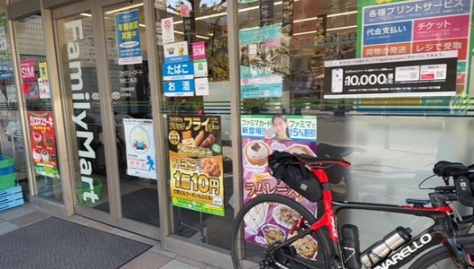
30 | ┳ |  |  |  | 二条通り | 0.5 | 69.6
31 | I |  | PC４ ファミリーマート 寺町二条店 |  | 二条通り | 0.0 | 69.6 | 左側 | レシート取得 通過時刻を自分で記入 (レジが混んでいる場合はフォトでも可、店舗前で自転車撮影) 参考タイム 9:40 | 18.5 | ⇒
32 | ╋ | S |  |  | 寺町通り | 0.4 | 70.0
33 | ╋ |  |  |  | 丸太町通り | 8.5 | 78.5 |  | この後、人通り多い（人力車や歩行者注意！）
34 | ┫ |  |  |  |  | 1.1 | 79.6
35 | ╋ |  |  |  |  | 0.2 | 79.8
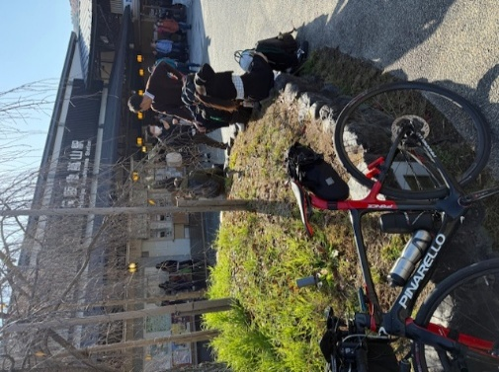
36 | I |  | PC５ 阪急嵐山駅 フォトコントロール |  |  | 0.2 | 80.0 | 左側 引き返す | フォトコントロール 自転車と背景を撮影 参考タイム 10:20 | 10.4 | ⇒
37 | ╋ |  |  |  |  | 0.1 | 80.1
38 | ┣ |  |  |  |  | 0.1 | 80.2
39 | ┫ |  |  |  | 桂川CR (京奈和自転車道) | 2.5 | 82.7
40 | ┳ |  |  |  | 桂川CR (京奈和自転車道) | 0.1 | 82.8 |  | 小さい橋を渡り直ぐ左折
41 | I |  |  |  | 桂川CR (京奈和自転車道) | 0.6 | 83.4 |  | 左カーブして車道を横切る
42 |  |  |  |  | 桂川CR (京奈和自転車道) | 0.3 | 83.7
43 |  |  |  |  | 桂川CR (京奈和自転車道) | 0.1 | 83.8
44 |  |  |  |  | 桂川CR (京奈和自転車道) | 0.7 | 84.5
45 | П |  |  |  | 桂川CR (京奈和自転車道) | 0.1 | 84.6 |  | 道なり鋭角に右折、歩道通行で橋渡る
46 | ╋ |  |  |  | F801 | 0.4 | 85.0 |  | 橋を渡り切って右折CRに戻る
47 |  |  |  |  | 桂川CR (京奈和自転車道) | 1.3 | 86.3
48 |  |  |  |  | 桂川CR (京奈和自転車道) | 0.1 | 86.4
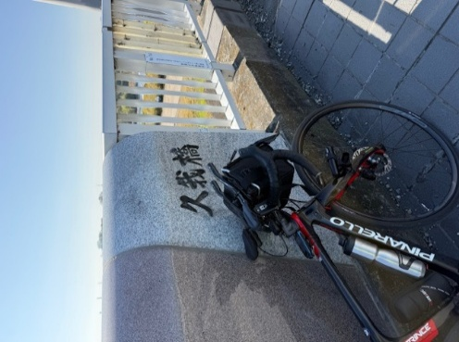
49 | ʎ |  |  |  | 桂川CR (京奈和自転車道) | 0.0 | 86.4
50 | ʎ |  |  |  | 桂川CR (京奈和自転車道) | 0.1 | 86.5
51 |  |  |  |  | 桂川CR (京奈和自転車道) | 0.8 | 87.3 |  | 天神川渡る
52 |  |  |  |  | 桂川CR (京奈和自転車道) | 0.0 | 87.3
53 | ╋ |  | ＰＣ６ 久我橋(こがはし)フォトコントロール |  | 桂川CR (京奈和自転車道) | 4.1 | 91.4 | 正面 | フォトコントロール 自転車と背景を撮影 参考タイム 11:04 | 11.4 | ⇒
54 | ╋ |  |  |  | F202 | 0.3 | 91.7 |  | 橋を渡り切ったら直ぐ左折
55 | Y |  |  |  |  | 2.1 | 93.8 |  | ゲートを抜け自転車道へ
56 |  |  |  |  |  | 1.2 | 95.0 |  | ゲートを抜け車道へ
57 | ┫ | S |  |  | F123 | 1.5 | 96.5
58 | ┣ | S | 勝竜寺 |  | F204 | 0.7 | 97.2 |  | 信号をコの字状に渡る
59 | ╋ | S | 勝竜寺 |  | F14 | 0.1 | 97.3 |  | 信号をコの字状に渡る
60 | I |  | PC７ ファミリーマート長岡京調子店 |  | F204 | 1.4 | 98.7 | 左側 | レシート取得 通過時刻を自分で記入 (レジが混んでいる場合はフォトでも可、店舗前で自転車撮影) 参考タイム 11:36 | 7.3
61 | ╋ | S | 調子八角 |  | F204 | 0.0 | 98.7 |  | 鋭角に左折
62 | ┣ | S | 調子二丁目 |  | F10 | 0.1 | 98.8
63 | ┫ | S | 松原 |  | F10 | 1.4 | 100.2
64 | ┫ |  |  |  | F67 | 1.3 | 101.5
65 | ┳ |  |  |  |  | 0.2 | 101.7
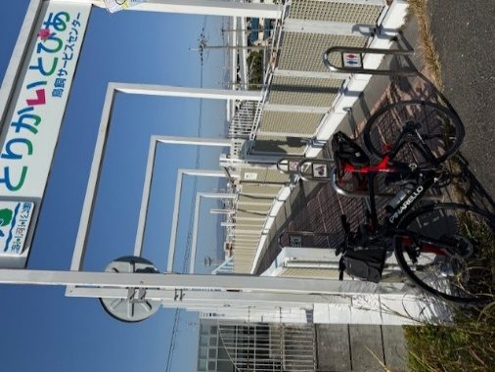
66 | ╋ | S | 山崎 |  |  | 0.2 | 101.9 |  | 信号わたり左折して歩道に入る
67 | П |  |  |  |  | 0.0 | 101.9 |  | Uターンして河川敷へ下る
68 | ʎ |  |  |  | 淀川左岸CR | 16.1 | 118.0 |  | Uターンして土手へ上る
69 | ʎ |  |  |  |  | 0.0 | 118.0 |  | UターンしてPCへ
70 | Y |  | PC８ とりかいとぴあ フォトコントロール |  |  | 0.3 | 118.3 | 右側 | フォトコントロール 自転車と背景を撮影 参考タイム 12:52 直ぐに河川敷へ下る | 19.6 | ⇒
71 | ʎ |  |  |  |  | 0.1 | 118.4 |  | 河川敷道路へ合流
72 | ʎ |  |  |  | 淀川左岸CR | 3.4 | 121.8 |  | Uターンして土手へ上る
73 | ʎ |  |  |  |  | 0.1 | 121.9 |  | Uターンして堤防道路へ
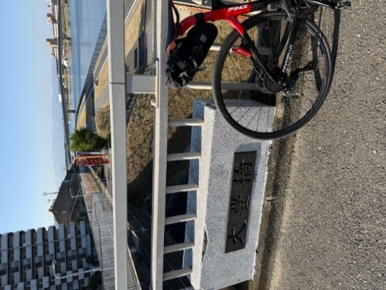
74 | Y |  |  |  |  | 0.4 | 122.3 |  | 一般道へ下る
75 | ╋ | S |  |  |  | 0.1 | 122.4 |  | 押しボタン信号をわたり直進し歩道に入る
76 | Y |  |  |  |  | 0.2 | 122.6 |  | ゲートをくぐり、なにわ自転車道へ下る
77 | ʎ |  |  |  | 神崎川CR (なにわ自転車道) | 10.7 | 133.3 |  | シオノギ製薬が見えたら土手を上る
78 | ┓ |  | PC９ 大豊橋 フォトコントロール |  |  | 0.1 | 133.4 | 曲がって直ぐ左側 | フォトコントロール 自転車と背景を撮影 参考タイム 13:52 順まわりと逆にひこうき前に写真 | 15.1 | ⇒
79 | ┫ |  |  |  |  | 0.2 | 133.6 |  | 橋を渡り切ったら左折し階段を下りる(自転車担ぎで)
80 | ┣ |  |  |  |  | 0.1 | 133.7 |  | 右折し少しだけ未舗装路あり、旧猪名川を進む
81 | ʎ |  |  |  |  | 0.7 | 134.4 |  | 車道に出て直進
82 |  |  |  |  |  | 0.8 | 135.2 |  | 道なり小さい橋を渡る、右手にゴリラ像
83 | I |  |  |  |  | 0.4 | 135.6 |  | 名神高速下の小さいトンネルをくぐる(対向車注意)
84 | I |  |  |  |  | 0.3 | 135.9 |  | 今在家公園沿いに左折
85 | ┳ |  |  |  |  | 0.1 | 136.0 |  | 右折し堤防道路へ出る
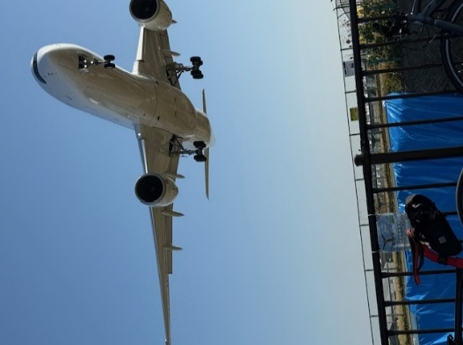
86 | ┫ |  |  |  | 猪名川CR | 1.8 | 137.8 |  | 橋を渡らず直進、グラベルあり ここも順まわりと逆にひこうき撮ってから池田コンビニへ
87 |  |  |  |  |  | 0.2 | 138.0 |  | 未舗装路から一般道へ
88 | ┳ |  |  |  |  | 0.1 | 138.1 |  | 車道を渡って歩道へ左折
89 | ┣ |  |  |  |  | 0.1 | 138.2 |  | 橋渡ってから右折
90 | I |  | PC１０ 自転車とひこうき フォトコントロール |  |  | 0.3 | 138.5 | 右側 | フォトコントロール 自転車と背景を撮影 参考タイム 14:16 | 5.1 | ⇒
91 | ┳ |  |  |  |  | 0.3 | 138.8 |  | 歩道を左折
92 | ┣ |  |  |  |  | 0.0 | 138.8 |  | 歩道の柵の切れ目から反対車線にUターン
93 | H |  |  |  |  | 0.7 | 139.5 | ⏋ | CRに戻る
94 |  |  |  |  | 猪名川CR | 2.4 | 141.9 |  | 左Uターンし土手から河川敷へ下る
95 |  |  |  |  | 猪名川CR | 0.05 | 141.95 |  | 道に砂が浮いている、速度ゆっくりと (下り坂から直ぐカーブとなるので注意)
96 |  |  |  |  | 猪名川CR | 0.05 | 142.00 |  | 道に砂が浮いている、速度ゆっくりと
97 | ┫ |  |  |  | 猪名川CR | 3.3 | 145.3 |  | 直進でも可（直進して右手にトイレあり）
98 |  |  |  |  | 猪名川CR | 0.0 | 145.3 |  | 道なり右カーブ
99 | Y |  |  |  | 猪名川CR | 1.7 | 147.0 |  | 坂をのぼり堤防上へ
100 | ╋ | S | 呉服橋東詰 |  | 猪名川CR | 0.4 | 147.4 |  | 信号をコの字状に渡る
101 | I |  |  |  | 猪名川CR | 0.0 | 147.4 |  | 渡ったらまた自転車道へ
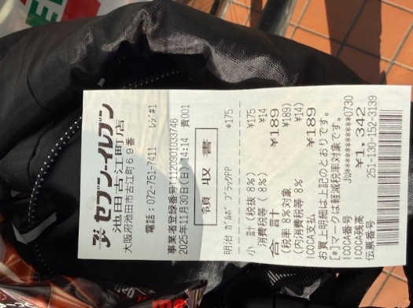
102 | ╋ | S | 絹延橋 |  | 猪名川CR | 1.1 | 148.5 |  | 信号をコの字状に渡る
103 | I |  |  |  | 猪名川CR | 0.0 | 148.5 |  | 渡ったらまた自転車道へ
104 | Y |  |  |  | 猪名川CR | 0.5 | 149.0 |  | 一般道へ出る
105 | ┳ |  |  |  |  | 0.4 | 149.4
106 | I |  | PC１１ セブンイレブン池田古江町店 |  | R173 | 0.35 | 149.75 | 左側 | レシート取得 通過時刻を自分で記入 (レジが混んでいる場合はフォトでも可、店舗前で自転車撮影) 参考タイム 15:00 | 11.3 | ⇒
107 | ┣ |  |  |  | R173 | 0.35 | 150.10 |  | 行きは車道でも良いが戻りは歩道走行(反対車線に渡れない)
108 | Y |  |  |  |  | 0.4 | 150.50 |  | 自転車道へ入る
109 | H |  |  |  | 猪名川CR | 9.5 | 160.0 |  | ここまで往路と同じ道を引き返す、一般道に出ず直進
110 | ┳ |  |  |  | 猪名川CR | 0.7 | 160.7
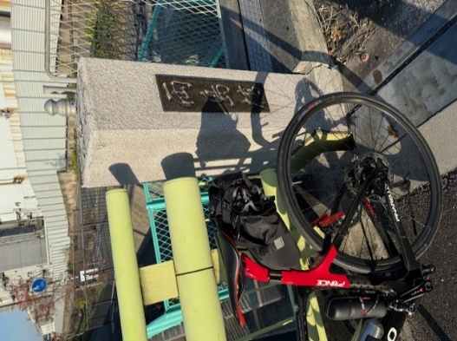
111 |  |  |  |  | 猪名川CR |  | 160.7 |  | また、大豊橋までは往路と同じ道を引き返す
112 | ┏ |  |  |  |  | 4.4 | 165.1
113 | ʎ |  |  |  |  | 0.1 | 165.2 |  | 自転車道に合流
114 | I |  |  |  | 神崎川CR (なにわ自転車道) | 6.8 | 172.0 |  | 基本的に自転車道を走りますが、 信号前後で車道に出ることもあり
115 | ┣ |  | ＰＣ１２ 「両島橋」フォトコントロール |  |  | 0.0 | 172.0 | 右側 一般道へ | フォトコントロール 自転車と背景を撮影 参考タイム 16:28 | 22.3 | ⇒
116 | Y |  |  |  |  | 0.3 | 172.3
117 |  | S |  |  |  | 0.9 | 173.2
118 | ╋ | S | 福町南 |  |  | 0.1 | 173.3 |  | 二段階右折、その後伝法大橋は歩道が狭いため車道走行
119 | ╋ | S | 伝法大橋南詰 |  | R43 | 1.1 | 174.4 |  | 交差点の向かいに渡り横断歩道から右折
120 | ╋ |  |  |  |  | 0.0 | 174.4 |  | 渡ったら階段が、2段階下りその後上り (階段通行は必ず押し歩きしてください転倒･落車の危険あり)
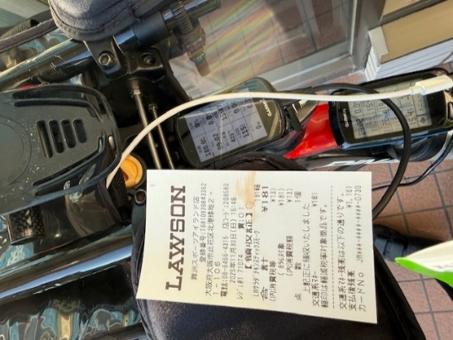
121 | ┣ | S |  |  | 淀川左岸CR | 3.9 | 178.3 |  | 淀川堤防道路を進み信号の後も歩道を直進
122 | I |  |  |  | 常吉大橋歩道 | 0.5 | 178.8 |  | 常吉大橋は車道は自転車通行不可のため歩道通行 (上り区間･下り区間は押し歩き)
123 | ┣ | S |  |  | 常吉大橋歩道 | 0.6 | 179.4
124 | ╋ | S |  |  |  | 0.6 | 180.0
125 | I |  | ＰＣ１３ ローソン舞洲スポーツアイランド店 |  | 舞洲6路線 | 0.15 | 180.15 | 右側 | レシート取得 通過時刻を自分で記入 (レジが混んでいる場合はフォトでも可、店舗前で自転車撮影) 参考タイム 17:00 | 8.2 | ⇒
126 | ╋ | S |  |  | 舞洲6路線 | 0.15 | 180.30
127 | ┳ |  |  |  |  | 0.7 | 181.0 |  | 左折後、早い目に歩道に入る
128 | I |  |  |  |  | 0.4 | 181.4 |  | 常吉大橋は車道は自転車通行不可のため歩道通行 (上り区間･下り区間は押し歩き)
129 | ╋ | S |  |  |  | 0.7 | 182.1 |  | 信号渡り左側道に入ると公衆トイレあり
130 | I |  |  |  | 淀川左岸CR | 0.1 | 182.2 |  | 歩道のまま直進、堤防道路へ
131 | I |  |  |  | 淀川左岸CR | 3.8 | 186.0 |  | 階段が、1段階下りその後2段階上り (階段通行は必ず押し歩きしてください転倒･落車の危険あり)
132 | ╋ | S | 伝法大橋南詰 |  |  | 0.0 | 186.0 |  | 信号をコの字状に渡る
133 | ┏ | S |  |  |  | 1.2 | 187.2 |  | 前方通行止め
134 | ╋ | S | フローラルタウン中央 |  |  | 0.2 | 187.4
135 | Y |  |  |  |  | 0.4 | 187.8 |  | 高架下を左折
136 | ┳ |  |  |  |  | 0.5 | 188.3
137 | ╋ |  |  |  |  | 0.0 | 188.3
138 | ╋ | S | 中海老江 |  |  | 0.1 | 188.4
139 | ╋ | S | 淀川大橋北詰 |  | R2 | 1.1 | 189.5 |  | 信号は手前を渡り歩道に入る
140 | Y |  |  |  |  | 0.1 | 189.6 |  | 坂を上り堤防へ
141 | ʎ |  |  |  |  | 0.1 | 189.7 |  | ゲートをくぐり自転車道へ
142 | П |  |  |  |  | 0.1 | 189.8
143 | Y |  |  |  |  | 2.0 | 191.8 |  | 土手にのぼる
144 | ┳ |  |  |  |  | 0.2 | 192.0 |  | 十三大橋歩道を進む
145 | ʎ |  |  |  |  | 0.7 | 192.7 |  | Uターンして階段を下りる
146 | П |  |  |  |  | 0.0 | 192.7
147 | ┳ |  |  |  |  | 0.1 | 192.8
148 | ┫ |  |  |  |  | 0.2 | 193.0
149 | ┏ |  |  |  |  | 0.2 | 193.2 |  | 道なり川沿いをすすむ、途中工事中でも自転車は行ける
150 | ┫ |  |  |  |  | 2.3 | 195.5 |  | 金網の隙間から土手の方へ
151 | ʎ |  |  |  |  | 0.7 | 196.2 |  | 土手からUターンしてくだる
152 | ʎ |  |  |  |  | 0.1 | 196.3 |  | 右Uターンして河川敷道路へ
153 | Y |  |  |  |  | 2.1 | 198.4 |  | 大工大手前で土手にのぼる（直進するとガタガタ道）
154 |  |  |  |  |  | 1.6 | 200.0 |  | ゲートをくぐりUターン
155 |  |  |  |  |  | 0.2 | 200.2 |  | 道なり左カーブ
156 | ╋ | S | 太子橋 |  |  | 0.4 | 200.6
157 |  |  | ゴール セブンイレブン守口京阪本通店 |  |  | 0.0 | 200.6 | 左側 | レシート取得 通過時刻を自分で記入 OPEN 10:53～CLOSE 18:30 店を出て歩道を西へ進む | 20.4
158 | ╋ | S | 京阪本通１ |  |  | 0.0 | 200.6 |  | 歩道のまま右に進む
159 | ╋ | S |  |  |  | 0.1 | 200.7 |  | 信号を渡る
160 | ╋ |  |  |  |  | 0.0 | 200.7
161 | ╋ |  |  |  |  | 0.1 | 200.8 |  | 一方通行(自転車を除く)注意！ キープレフトで走行
162 | ┳ |  |  |  |  | 0.5 | 201.3
163 | ┫ |  |  |  |  | 0.0 | 201.3
164 | I |  | ゴール受付 守口市中部エリアコミュニティーセンター (守口市役所B1F) 和室 受付開始 12:00頃～21:50 21:55頃 撤収 |  |  | 0.2 | 201.5 | 左側 | 守口市役所南側･駐輪場に自転車を止め(施錠必須) 市役所南出入口から入り、階段かエレベーターで 地下１階に降りる 中部エリアコミュニティセンター の和室で受付 | 0.9

参加案内用
 | 2026 |  | ver.1.0.2
 | BRM207近畿200km守口_Reverse_冬2 |  | 2026-01-26
No | ポイント | 累計 距離 | 備考
1 | スタート たきい公園 | 0.0 | 04:20 受付開始 04:40 ブリーフィング 04:50 装備チェック 05:00 スタート(有人受付) 05:00スタート基準
10 | PC１ 御幸橋①(ごこうばし) フォトコントロール | 24.9 | フォトコントロール 自転車と背景を撮影 参考タイム 7:15 | ⇒
11 | PC２ 山城大橋 フォトコントロール | 38.0 | フォトコントロール 自転車と背景を撮影 参考タイム 7:54 | ⇒ | ⇒ | ⇒ | ⇒
12 | PC３ 御幸橋②(ごこうばし) フォトコントロール | 51.1 | フォトコントロール 自転車と背景を撮影 参考タイム 8:33 | ⇒
28 | PC４ ファミリーマート 寺町二条店 | 69.4 | レシート取得 通過時刻を自分で記入 (レジが混んでいる場合はフォトでも可、店舗前で自転車撮影) 参考タイム 9:40 | ⇒
39 | PC５ 阪急嵐山駅 フォトコントロール | 80.3 | フォトコントロール 自転車と背景を撮影 参考タイム 10:20 | ⇒
56 | ＰＣ６ 久我橋(こがはし)フォトコントロール | 91.7 | フォトコントロール 自転車と背景を撮影 参考タイム 11:08 | ⇒
63 | PC７ ファミリーマート長岡京調子店 | 99.1 | レシート取得 通過時刻を自分で記入 (レジが混んでいる場合はフォトでも可、店舗前で自転車撮影) 参考タイム 11:36 | ⇒
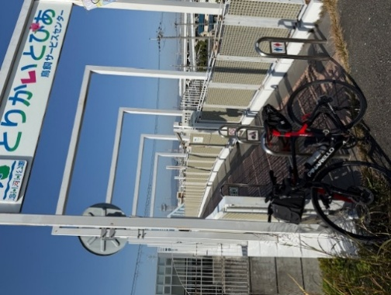
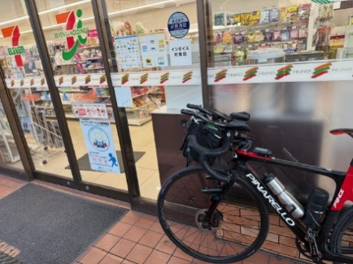
73 | PC８ とりかいとぴあ フォトコントロール | 118.6 | フォトコントロール 自転車と背景を撮影 参考タイム 12:56 直ぐに河川敷へ下る | ⇒
81 | PC９ 大豊橋 フォトコントロール | 133.7 | フォトコントロール 自転車と背景を撮影 参考タイム 13:56 順まわりと逆にひこうき前に写真 | ⇒
93 | PC１０ 自転車とひこうき フォトコントロール | 138.8 | フォトコントロール 自転車と背景を撮影 参考タイム 14:16 | ⇒
109 | PC１１ セブンイレブン池田古江町店 | 150.05 | レシート取得 通過時刻を自分で記入 (レジが混んでいる場合はフォトでも可、店舗前で自転車撮影) 参考タイム 15:00 | ⇒
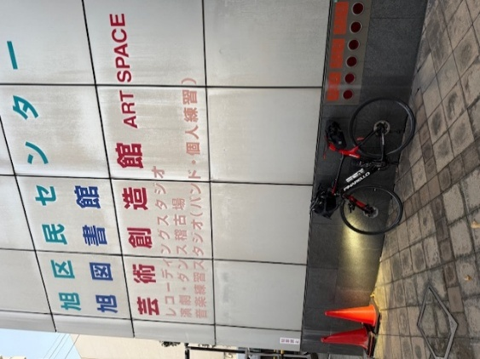
118 | ＰＣ１２ 「両島橋」フォトコントロール | 172.3 | フォトコントロール 自転車と背景を撮影 参考タイム 16:28 | ⇒
128 | ＰＣ１３ ローソン舞洲スポーツアイランド店 | 180.45 | レシート取得 通過時刻を自分で記入 (レジが混んでいる場合はフォトでも可、店舗前で自転車撮影) 参考タイム 17:04 | ⇒
153 | ゴール受付 守口市西部コミュニティーセンター 12:00～22:00 ２階 和室１ | 202.9 | OPEN 10:53～CLOSE 18:30 | ⇒ | ⇒ | ⇒ | ⇒

